상품제안서
송월타월 뱀부 180G 2매입 오픈박스 세트+쇼핑백 | 상품코드: S47490

 |  |  |  |  |  |  | 02-713-8555 | www.synergygift.co.kr
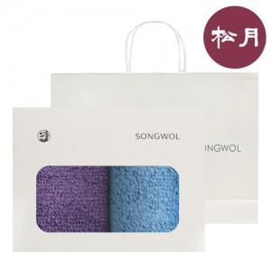

【상세/제작정보】

【인쇄/포장옵션】 | 1도나염인쇄, 자수 / 포장불가능

【공급단가】 | 수량 | 50~ | 100~ | 500~ | 1,000~ | 3,000~
*VAT별도 | 단가 | 10,730원 | 10,150원 | 9,660원 | 9,410원 | 9,250원

【상품 URL】 | https://www.synergygift.co.kr:443/src/goods_detail.php?gdno=47490

